LifeCycle
I. Khái niệm
 | - Là vòng đời của 1 Component.
 | - Là tập hợp các hàm mà React Js đã dựng sẵn cho chúng ta sử dụng.
 | - Học về LC tức là học thuộc các tên hàm mà React Js đã tạo này cùng với ý nghĩa của các hàm.

II. Quá trình hoạt động.

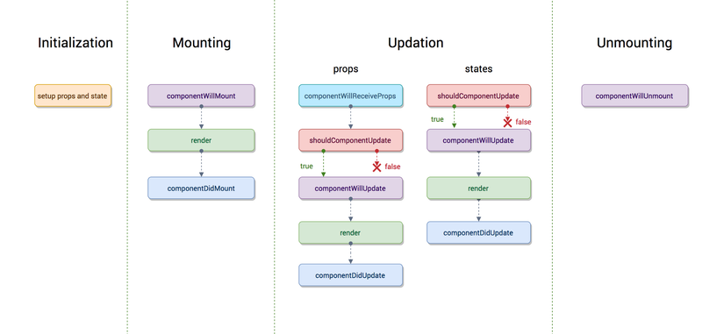

 | 1. init

